BI 로직
설정값 |  |  |  |  | 예시
① | VT Group : | 0% ~ 200% | 슬라이서로 값 선택 | → | VT Group : | 153%로 슬라이서 선택
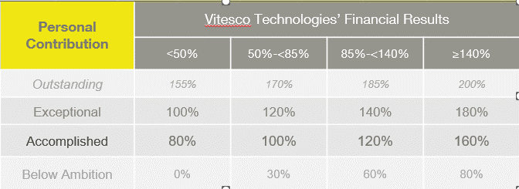
② | Personal : | <50% | 80% | → | VT Group의 값에 따라 personal 값이 정해짐
 | VT Group 에 따라 | 50% ~ <85% | 100% |  | accomplished 기준
 | accomplished 값을 | 85% ~ <140 % | 120% |  | VT group이 153% 이므로 왼쪽 구간에 따라 personal은 160% 가 됨
 | 적용 | 140% 이상 | 160%

③ | 인센티브 타겟값 : | 0% ~ 15% | 슬라이서 선택 | → | 인센티브 타겟값 : | 10%로 슬라이서 선택

계산 | VT Group 값의 50% |  |  | → | 위의 VT group 값의 50% 적용 | 153% X 0.5 = 76.5%
 | Personal 값의 50% |  |  |  | 위의 personal 값의 50% 적용 | 160% X 0.5 = 80%
④ | financial 달성율 |  |  |  | 두개를 합친값이 최종 financial 달성율이 됨 | 76.5%+80% = 156.5%

⑤ | 연봉 X ③ X ④ | 인센티브 |  | → | 위 조건이 모두 결정되면, 개인별 인센티브 계산
 |  |  |  |  | 연봉 x 인센티브 타겟값 x financial 달성율 | 연봉 x 10% x 156.5%

최종값 | ⑤의 합계 및 평균값 |  |  | → | 바로 위에서 계산된 개인별 결과값의 총합 및 평균값 display

 | 노란색으로 표시된 부분이 display 되는 값입니다.

